V0A
SISTEMA SOLAR - CONJUNTO RESIDENCIAL MEDELLÍN

CONFIGURACIÓN |  |  | Revisión | Modificaciones | Fecha
 |  |  | 0A | Emisión original | 2025-05-05

 |  |  |  |  |  |  |  | CARACTERISTICAS DE LOS MÓDULOS SOLARES
 |  |  |  | Referencia |  | MIN 10000TL-XH-US |  | Potencia Módulo Solar | 425 Wp
Inversor No. 1 |  |  |  | Potencia Nominal @240V AC (W) |  | 10000 |  | Isc(A) | 14.33
 | Paralelos | Series | Paneles | Potencia (Wp) | Potencia por MPPT (W) | Porcentaje del MPPT respecto al total | Relación de Potencia< DC/AC | Voc (V DC) | 37.91
MPPT 1 | 1 | 10 | 10 | 4,250 Wp | 5,000 | 50.00% | 0.85 | Vmp (V DC) | 31.3
MPPT 2 | 1 | 10 | 10 | 4,250 Wp | 5,000 | 50.00% | 0.85 | Imp (A) | 13.58
TOTAL |  |  | 20 | 8,500 | 10,000 | 100.00% | 0.85
 |  |  |  |  |  |  |  | CARACTERISTICAS DE INVERSORES
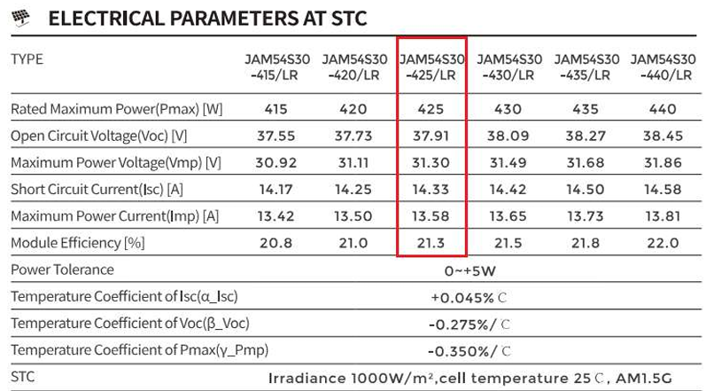
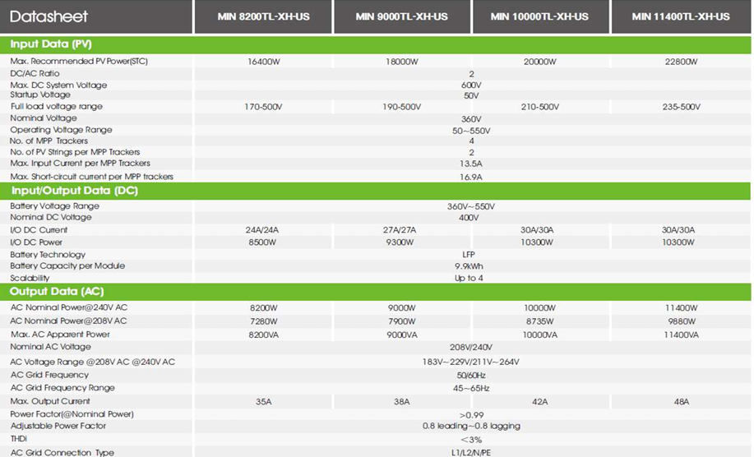
 |  |  |  |  |  |  |  | Voc max. | 600
 |  |  |  |  |  |  |  | Voc max/ Voc panel | 15
 |  |  |  |  |  |  |  | Vmp max. | 500
 |  |  |  |  |  |  |  | Vmp max/ Vmp panel | 15
 |  |  |  |  |  |  |  | Voc (17 °C) | 15
 |  |  |  |  |  |  |  | Isc max. MPPT | 16.9
 |  |  |  |  |  |  |  | Imp max. MPPT | 13.5
 |  |  |  |  |  |  |  | String max/MPPT | 1.2
 |  |  |  |  |  |  |  | Potencia máxima en DC (Wp) | 8500
 |  |  |  |  |  |  |  | Potencia máxima en AC (Wp) | 8200

 |  |  |  |  |  |  |  | CARACTERISTICAS DEL SISTEMA
 |  |  |  |  |  |  |  | Numero de módulos a instalar | 20
 |  |  |  |  |  |  |  | Cantidad de inversores | 1
 |  |  |  |  |  |  |  | Potencia total AC (kW) | 10.00
 |  |  |  |  |  |  |  | Potencia total AC (kVA) | 10.00
 |  |  |  |  |  |  |  | Potencia total DC (kWp) | 8.50
 |  |  |  |  |  |  |  | Ratio | 0.85
 |  |  |  |  |  |  |  | Trafo del proyecto kVA | 25
 |  |  |  |  |  |  |  | Relación | N/A

